Anleitung
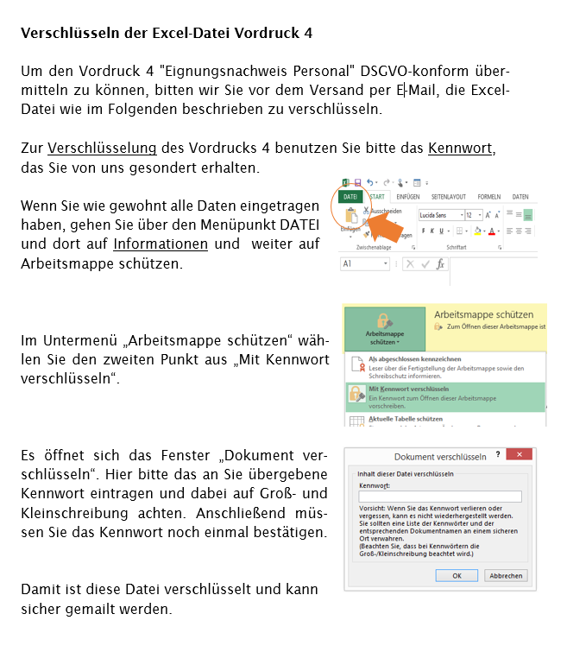

Personal
Vordruck 4: Eignungsnachweis Personal

Aufstellung des geplanten Personals bei Potenzialanalysen
Geben Sie für das Personal die berufliche Qualifikation an. Für Personen ohne pädagogischen Abschluss muss die pädagogische Kompetenz (bspw. Erfahrungen, andere Maßnahmen) beschrieben werden. Anerkannt werden auch Meisterabschlüsse und die AEVO. Für Personal, das für die Umsetzung mit der Zielgruppe BFS-G-Plus vorgesehen ist, muss die interkulturelle Kompetenz dargestellt werden (Spalte 6).
Mit der folgenden Aufstellung meldet der Maßnahmeträger/Auftragnehmer vor der Vertragsdurchführung das eingesetzte Personal. Der Auftragnehmer erklärt hiermit verbindlich, dass das unten genannte Personal nicht nach einem der §§ 171, 174 bis 174c, 176 bis 180a, 181a, 182 bis 184f, 225, 232 bis 233a, 234, 235 oder 236 Strafgesetzbuch einschlägig vorbestraft ist.
Maßnahmeträger | Bitte auswählen

Ansprechpartner
Telefon | xxx/yyyyy
E-Mail | xxx@yyyy.de
Meldedatum

Anforderungen gemäß Leistungsbeschreibung, Pkt. 2.12
Nachname | Vorname | Berufliche Qualifikation | Beschreibung der pädagogischen Kompetenz | Datum letzte Schulung | Beschreibung der interkulturellen Kompetenz (nur für BFS-G-Plus)
1 | 2 | 3 | 4 | 5 | 6

